Sheet1
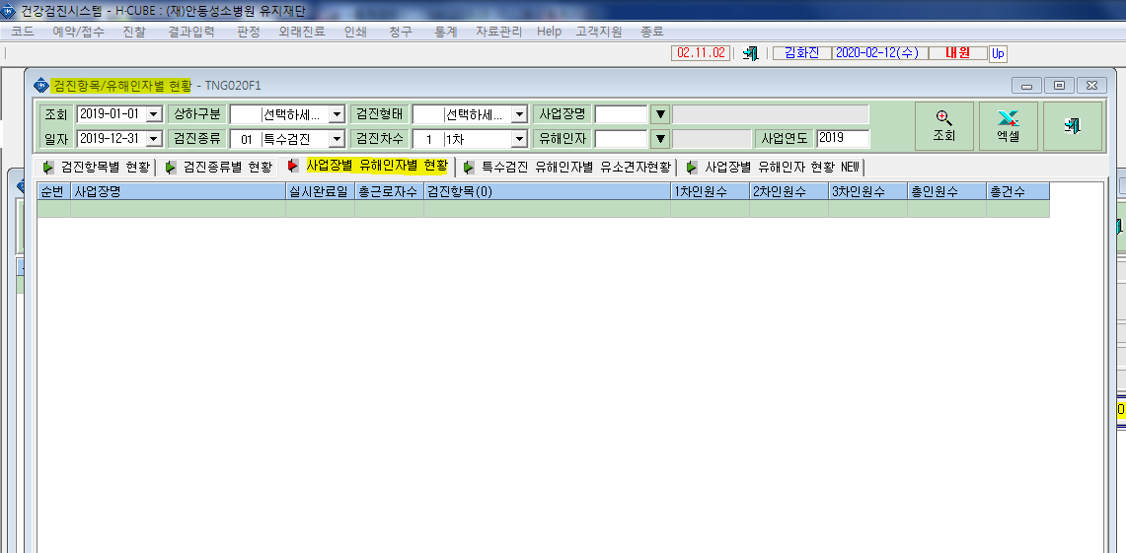
* 사업장별 유해인자별 현황 조회가 어제까지는 되었으나 금일(2/13)기준 조회가 안되고있습니다. 확인부탁드립니다.

